2019_03_data
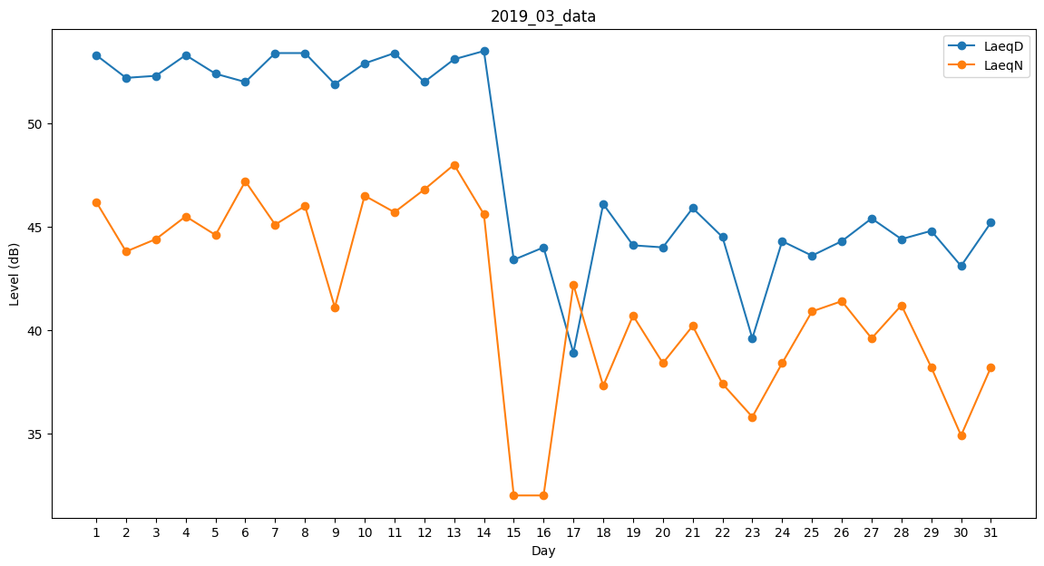
Day | LaeqD | LaeqN
1 | 53.3 | 46.2
2 | 52.2 | 43.8
3 | 52.3 | 44.4
4 | 53.3 | 45.5
5 | 52.4 | 44.6
6 | 52 | 47.2
7 | 53.4 | 45.1
8 | 53.4 | 46
9 | 51.9 | 41.1
10 | 52.9 | 46.5
11 | 53.4 | 45.7
12 | 52 | 46.8
13 | 53.1 | 48
14 | 53.5 | 45.6
15 | 43.4 | 32
16 | 44 | 32
17 | 38.9 | 42.2
18 | 46.1 | 37.3
19 | 44.1 | 40.7
20 | 44 | 38.4
21 | 45.9 | 40.2
22 | 44.5 | 37.4
23 | 39.6 | 35.8
24 | 44.3 | 38.4
25 | 43.6 | 40.9
26 | 44.3 | 41.4
27 | 45.4 | 39.6
28 | 44.4 | 41.2
29 | 44.8 | 38.2
30 | 43.1 | 34.9
31 | 45.2 | 38.2

